现金流
八里堂项目全周期现金流
开发节点 |  | 摘地 |  |  |  |  |  | 办理施工证5.15/支付土地款30% |  |  | 1批次达到预售8.3 | 1批次预售9.1日； 1批封顶9.13日； 2#达到预售； |  |  | 1批二次结构完成2023.12.15 | 2批预售证 |  | 2批封顶2024.3.10 | 1批次窗框完成2024.4.10 |  | 1批次外墙完成2024.6.24 2批次二次结构完成 |  | 2批次窗框完成 |  | 2批次外墙完成 |  |  | 1、2批水电暖完成 |  |  |  | 五方验收 |  |  |  | 交付9.25 | 办理大证 | 大证完成
推售节点 |  |  |  |  |  |  |  | 团购一次性收150万/户 |  |  |  | 开盘团购+2#、3#、5# |  |  |  |  |  |  | 加推1# | 加推11# |  | 加推13#楼
项目 | 合计 | 2022-11-01 | 2022-12-01 | 2023-01-01 | 2023-02-01 | 2023-03-01 | 2023-04-01 | 2023-05-01 | 2023-06-01 | 2023-07-01 | 2023-08-03 | 2023-09-01 | 2023-10-01 | 2023-11-01 | 2023-12-01 | 2024-01-01 | 2024-02-01 | 2024-03-01 | 2024-04-01 | 2024-05-01 | 2024-06-01 | 2024-07-01 | 2024-08-01 | 2024-09-01 | 2024-10-01 | 2024-11-01 | 2024-12-01 | 2025-01-01 | 2025-02-01 | 2025-03-01 | 2025-04-01 | 2025-05-01 | 2025-06-01 | 2025-07-01 | 2025-08-01 | 2025-09-01 | 2025-10-01 | 2025-11-01 | 2025-12-01 | 合计 | 核对
期初余额 | - | - | -4,270.51 | -4,270.51 | -4,270.51 | -4,270.51 | -4,522.40 | -5,086.37 | -2,752.25 | -3,527.82 | -3,921.87 | -26,055.75 | -20,550.41 | -20,658.06 | -14,161.46 | -4,330.42 | -2,190.84 | -704.38 | -1,062.10 | 775.26 | 751.97 | 2,014.19 | 1,193.81 | 1,597.13 | 2,450.23 | 3,332.31 | 5,333.41 | 4,555.29 | 5,800.95 | 8,732.63 | 7,039.46 | 5,460.29 | 5,313.93 | 5,438.87 | 5,591.64 | 5,732.15 | 5,932.14 | 6,056.03 | 7,181.44 | -
现金流入 | 65,818.19 | - | - | - | - | - | - | 9,900.00 | - | - | - | 4,538.43 | 9,546.80 | 10,671.53 | 2,668.61 | 1,861.69 | 1,045.51 | 1,003.47 | 1,847.26 | 3,024.07 | 3,394.74 | 3,174.19 | 2,524.13 | 2,369.62 | 2,733.86 | 2,111.42 | 1,298.85 | 160.00 | 160.00 | 200.00 | 200.00 | 224.00 | 200.00 | 200.00 | 200.00 | 240.00 | 160.00 | 160.00 | - | 65,818.19 | -
其中：住宅流入 | 61,914.19 | - | - | - | - | - | - | 9,900.00 | - | - | - | 3,482.43 | 9,546.80 | 10,591.53 | 2,588.61 | 1,845.69 | 1,021.51 | 963.47 | 1,799.26 | 2,960.07 | 3,354.74 | 3,134.19 | 2,484.13 | 2,321.62 | 2,669.86 | 2,031.42 | 1,218.85 | - | - | - | - | - | - | - | - | - | - | - | - | 61,914.19 | -
非住宅 | 3,904.00 | - | - | - | - | - | - | - | - | - | - | 1,056.00 | - | 80.00 | 80.00 | 16.00 | 24.00 | 40.00 | 48.00 | 64.00 | 40.00 | 40.00 | 40.00 | 48.00 | 64.00 | 80.00 | 80.00 | 160.00 | 160.00 | 200.00 | 200.00 | 224.00 | 200.00 | 200.00 | 200.00 | 240.00 | 160.00 | 160.00 | - | 3,904.00 | -
流出合计 | 64,359.36 | 4,270.51 | - | - | - | 251.89 | 563.97 | 7,565.88 | 775.57 | 394.05 | 22,133.89 | -966.91 | 9,654.45 | 4,174.93 | -7,162.44 | -277.89 | -440.95 | 1,361.19 | 9.90 | 3,047.36 | 2,132.52 | 3,994.57 | 2,120.81 | 1,516.52 | 1,851.78 | 110.32 | 2,076.98 | -1,085.66 | -2,771.69 | 1,893.18 | 1,779.16 | 370.36 | 75.06 | 47.24 | 59.49 | 40.02 | 36.10 | -965.40 | 5,716.72 | 64,353.47 | 5.89
土地成本 | 22,299.71 | 4,270.51 |  |  |  |  |  | 6,405.77 |  |  | 11,623.43 | - | - | - | - | - | - | - | - | - | - | - | - | - | - | - | - | - | - | - | - | - | - | - | - | - | - | - | - | 22,299.71 | -
建安成本 | 33,188.94 |  |  |  |  | 114.00 | 419.00 | 998.62 | 69.00 | 318.00 | 274.00 | 2,321.72 | 1,048.41 | 541.10 | 1,037.15 | 169.79 | 164.17 | 990.99 | 570.67 | 654.67 | 2,200.59 | 3,878.51 | 2,118.83 | 1,404.56 | 2,134.69 | 477.17 | 645.61 | 767.24 | 433.09 | 1,845.96 | 1,741.06 | 1,326.34 | 34.73 | 10.00 | 24.10 | - | - | - | 4,446.12 | 33,179.90 | 9.04
销售费用 | 1,437.78 |  |  |  |  | 8.60 | 77.00 | 54.20 | 30.80 | 36.70 | 43.20 | 82.30 | 219.20 | 88.20 | 87.60 | 62.70 | 39.00 | 52.60 | 71.50 | 74.20 | 63.70 | 53.80 | 52.50 | 55.10 | 51.50 | 50.10 | 23.12 | 12.50 | 6.00 | 6.00 | 5.00 | 5.00 | 5.00 | 4.00 | 4.00 | 8.00 | 2.01 |  |  | 1,435.13 | 2.65
管理费用 | 1,316.84 |  |  |  |  | 129.29 | 67.97 | 107.29 | 39.99 | 39.35 | 39.70 | 41.99 | 49.90 | 39.70 | 41.49 | 40.85 | 43.43 | 49.30 | 38.93 | 39.55 | 40.05 | 39.62 | 41.12 | 39.40 | 29.42 | 29.67 | 33.49 | 27.44 | 22.52 | 30.94 | 20.26 | 20.40 | 20.94 | 20.39 | 18.54 | 19.17 | 18.68 | 18.54 | 17.38 | 1,316.67 | 0.17
财务费用 | 2,062.86 |  |  |  |  |  |  |  |  |  | 253.56 |  |  |  |  |  |  |  |  |  |  |  |  |  |  |  |  |  |  |  |  |  |  |  |  |  |  |  | 1,809.30 | 2,062.86 | -
税款 | 4,053.23 |  |  |  | - | - | - | - | 635.78 | - | - | - | 291.46 | 613.10 | 685.33 | 171.38 | 119.56 | 67.14 | 64.44 | 118.63 | 194.21 | 218.01 | 203.85 | 162.10 | 152.18 | 175.57 | 135.60 | 83.41 | 10.28 | 10.28 | 12.84 | 12.84 | 14.39 | 12.84 | 12.84 | 12.84 | 15.41 | 10.28 | -163.75 | 4,052.83 | 0.40
按揭保证金 |  |  |  |  |  |  |  |  |  |  |  | - | - | 87.11 | 96.86 | 20.31 | 17.06 | 8.13 | 4.06 | 8.94 | 17.06 | 25.19 | 24.38 | 17.88 | 16.25 | 16.25 | 20.31 | 12.19 | - | - | - | - | - | - | - | - | - | - | -392.33 | -0.34 | 0.34
监管资金进款 |  |  |  |  |  |  |  |  |  |  | 9,900.00 | 3,482.43 | 9,546.80 | 10,591.53 | 2,588.61 | 1,845.69 | 1,021.51 | 963.47 | 1,799.26 | 2,960.07 | 3,354.74 | 3,134.19 | 2,484.13 | 2,321.62 | 2,669.86 | 2,031.42 | 1,218.85 | - | - | - | - | - | - |  |  |  |  |  |  | 61,914.19 | -61,914.19
监管资金出款 |  |  |  |  |  |  |  |  |  |  |  | -6,895.35 | -1,501.32 | -7,785.80 | -11,699.47 | -2,588.61 | -1,845.69 | -770.43 | -2,538.96 | -808.70 | -3,737.83 | -3,354.74 | -2,804.00 | -2,484.13 | -3,202.12 | -2,669.86 |  | -1,988.44 | -3,243.57 |  |  | -994.22 |  |  |  |  |  | -994.22 |  | -61,907.49 | 61,907.49 | -6.70
其他 |  |  |  |  |  |  |  |  |  |  |  |  |  |  |  |  |  |  |  |  |  |  |  |  |  |  |  |  |  |  |  |  |  |  |  |  |  |  |  | - | -
期末余额 | 1,458.83 | -4,270.51 | -4,270.51 | -4,270.51 | -4,270.51 | -4,522.40 | -5,086.37 | -2,752.25 | -3,527.82 | -3,921.87 | -26,055.75 | -20,550.41 | -20,658.06 | -14,161.46 | -4,330.42 | -2,190.84 | -704.38 | -1,062.10 | 775.26 | 751.97 | 2,014.19 | 1,193.81 | 1,597.13 | 2,450.23 | 3,332.31 | 5,333.41 | 4,555.29 | 5,800.95 | 8,732.63 | 7,039.46 | 5,460.29 | 5,313.93 | 5,438.87 | 5,591.64 | 5,732.15 | 5,932.14 | 6,056.03 | 7,181.44 | 1,464.72 | 1,464.72 | -5.89
当期净现金流 | 1,458.83 | -4,270.51 | - | - | - | -251.89 | -563.97 | 2,334.12 | -775.57 | -394.05 | -22,133.89 | 5,505.34 | -107.65 | 6,496.60 | 9,831.05 | 2,139.57 | 1,486.47 | -357.72 | 1,837.36 | -23.29 | 1,262.22 | -820.39 | 403.33 | 853.10 | 882.08 | 2,001.10 | -778.13 | 1,245.66 | 2,931.69 | -1,693.18 | -1,579.16 | -146.36 | 124.94 | 152.76 | 140.51 | 199.98 | 123.90 | 1,125.40 | -5,716.72 | 1,464.72
IRR | 19% |  |  |  |  |  |  |  |  |  |  |  |  |  |  |  |  |  | 实际经营回正 |  |  |  |  |  |  |  |  |  |  |  |  |  |  |  |  |  |  |  |  | - | -
开发周期 |  | 1 | 2 | 3 | 4 | 5 | 6 | 7 | 8 | 9 | 10 | 11 | 12 | 13 | 14 | 15 | 16 | 17 | 18 | 19 | 20 | 21 | 22 | 23 | 24 | 25 | 26 | 27 | 28 | 29 | 30 | 31 | 32 | 33 | 34 | 35 | 36 | 37 | 38
 |  |  |  |  |  |  |  |  |  |  |  | 利息合计
利息支出 |  | 512.46 | 0.00 | 0.00 | 0.00 | 23.51 | 48.88 | -186.73 | 56.88 | 26.27 | 1,328.03 | 1,809.30
资金使用周期 |  | 18 | 17 | 16 | 15 | 14 | 13 | 12 | 11 | 10 | 9
利率 |  | 8.00%
 |  |  |  | 3,960.00 | 180.00 | 156.23 |  |  |  |  |  | 38,427.00 | 3,960.00 | 34,467.00
 |  |  |  | 5,940.00 | 90.00 | 117.17
 |  |  |  |  |  | 273.40273973 |  |  |  |  |  | 19334.128 | 6766.9448
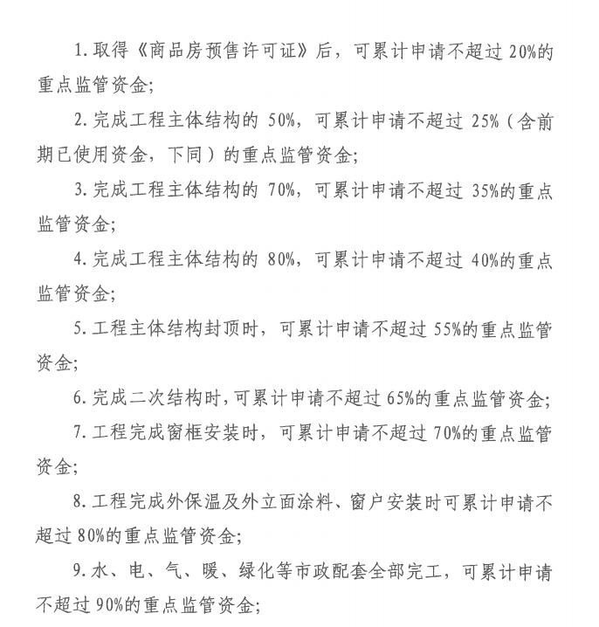
 |  |  |  |  |  |  |  |  |  |  | 别墅总额 | 剩余比例 | 可以出款金额 |  | 洋房总额 | 剩余比例
 |  |  |  |  |  |  |  |  |  | 重点监管资金 | 6,676.99 | 100.00% | 监管资金余额-需剩余金额 | 重点监管资金 | 12,657.14 | 100.00%
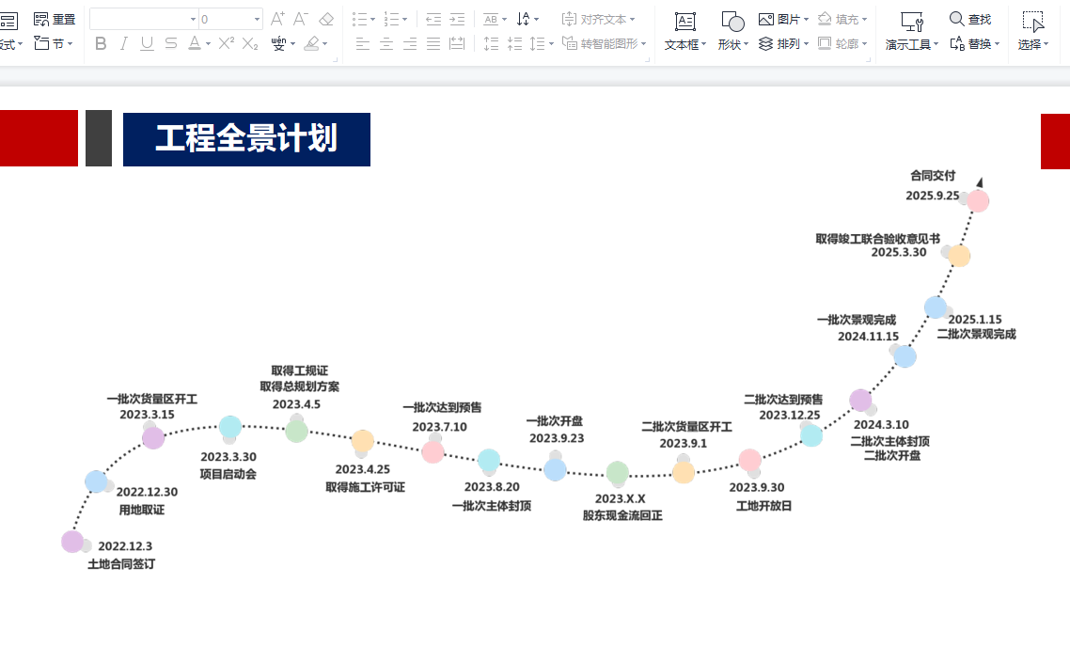
 |  |  |  |  |  |  |  |  |  | 办理预售需剩余 | 5,341.59 | 80.00% |  | 办理预售需剩余 | 10,125.71 | 80.00%
 |  |  |  |  |  |  |  |  |  | 主体50%需剩余 | 5,007.74 | 75.00% |  | 主体50%需剩余 | 9,492.85 | 75.00%
 |  |  |  |  |  |  |  |  |  | 主体70%需剩余 | 4,340.04 | 65.00% |  | 主体70%需剩余 | 8,227.14 | 65.00%
 |  |  |  |  |  |  |  |  |  | 主体80%需剩余 | 4,006.20 | 60.00% |  | 主体80%需剩余 | 7,594.28 | 60.00%
 |  |  |  |  |  |  |  |  |  | 主体100%剩余 | 3,004.65 | 45.00% |  | 主体100%剩余 | 5,695.71 | 45.00%
 |  |  |  |  |  |  |  |  |  | 完成二次结构 | 2,336.95 | 35.00% |  | 完成二次结构 | 4,430.00 | 35.00%
 |  |  |  |  |  |  |  |  |  | 完成窗框安装 | 2,003.10 | 30.00% | 4368.3659364 | 完成窗框安装 | 3,797.14 | 30.00% |  | 2336.9472
 |  |  |  |  |  |  |  |  |  | 完成外保温及外立面 | 1,335.40 | 20.00% | 2336.9472 | 完成外保温及外立面 | 2,531.43 | 20.00% |  | 4429.9976
 |  |  |  |  |  |  |  |  |  | 水电暖等配套完成 | 667.70 | 10.00% | 0.35 | 水电暖等配套完成 | 1,265.71 | 10.00%
 |  |  |  |  |  |  |  |  |  | 联合验收 | 333.85 | 5.00% |  | 联合验收 | 632.86 | 5.00%
 |  |  |  |  |  |  |  |  |  | 不动产大证前 | 200.31 | 3.00% |  | 不动产大证前 | 379.71 | 3.00%
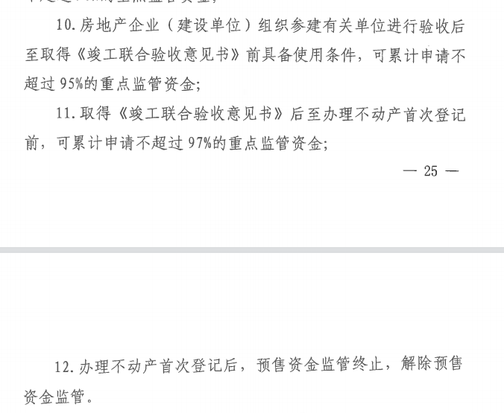
 |  |  |  |  |  |  |  |  |  | 办完大证 | 0.00 | 0.00% |  | 办完大证 | 0.00 | 0.00%

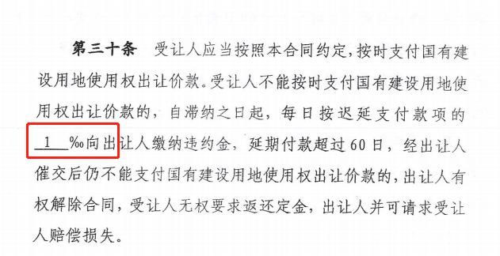

 |  |  |  |  |  |  |  |  |  | 销售收入 | 10000
 |  |  |  |  |  |  |  |  |  | 增值税 | 275.23
 |  |  |  |  |  |  |  |  |  | 增值税附加 | 33.03
 |  |  |  |  |  |  |  |  |  | 土地增值税 | 340.37
 |  |  |  |  |  |  |  |  |  | 税金合计 | 648.62
 |  |  |  |  |  |  |  |  |  | 综合税负 | 6.49%

